Potência Electrica Total
CÁLCULO DA POTÊNCIA ELÉCTRICA TOTAL

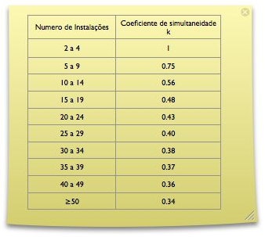
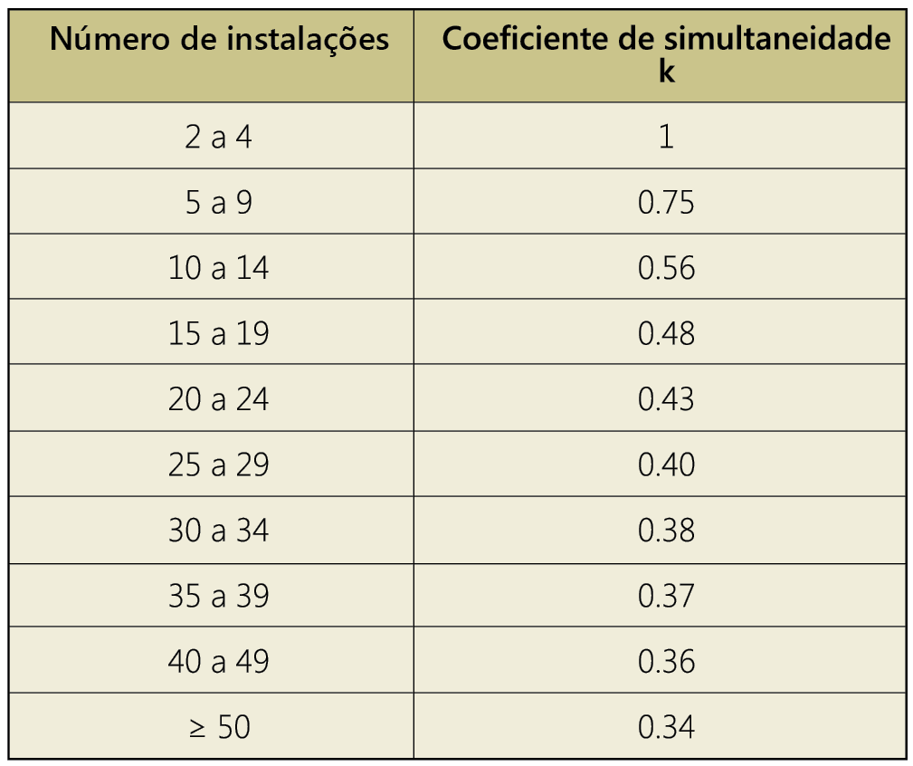
Imóvel
 | Coluna
 | Potência (kVA) |  |  | Quant. |  | Total (kVA)

 | 6.9 |  | x | 16 | = | 110.4

 | 0 |  | x | 0 | = | 0
 |  |  |  |  |  |  |  |  |  |  |  |  |  |  |  |  |  |  |  |  | TRUE
 | 0 |  | x | 0 | = | 0

 | 0 |  | x | 0 | = | 0

 | 0 |  | x | 0 | = | 0

 | 0 |  | x | 0 | = | 0

 | 0 |  | x | 0 | = | 0

 | 0 |  | x | 0 | = | 0

 | 0 |  | x | 0 | = | 0

 | 0 |  | x | 0 | = | 0

 | 0 |  | x | 0 | = | 0

 | 0 |  | x | 0 | = | 0 |  |  | K |  |  | Potência |  |  |  |  | (Potência de dimensionamento)

 | Soma Total |  |  | 16 | x | 110.4 |  | x | 0.48 |  | = | 52.99 |  |  |  |  | kVA

 | Serviços Comuns |  |  |  |  |  |  |  | K |  |  |  |  |  |  |  |  |  | S.C. alimetada a partir da instalação colectiva

 | 13.8 |  | x | 1 |  |  |  | x | 1 |  | = | 13.8 |  |  |  |  | kVA

 | POTÊNCIA TOTAL DA INSTALAÇÃO COLECTIVA |  |  |  |  |  |  |  |  |  |  | 66.79 |  |  |  |  | kVA

 | Outras Instalações |  |  |  |  |  |  |  | K

 | 20.7 |  | x | 1 | = |  |  | x | 1 |  | = | 20.7 |  |  |  |  | kVA |  | Alimentação independente

 | POTÊNCIA TOTAL DE DIMENSIONAMENTO DO IMÓVEL |  |  |  |  |  |  |  |  |  |  | 87.49 |  |  |  |  | kVA

 | DIMENSIONAMENTO DO CORTE GERAL DA INSTALAÇÃO COLECTIVA

 |  |  |  |  |  |  | COLUNA |  |  |  |  |  |  |  |  |  |  | IB
POTÊNCIA DE DIMENSIONAMENTO |  |  |  |  |  |  | 52.99 |  | kVA |  | X | 1.445 |  |  | x |  |  | 76.57 |  |  | A

 |  |  |  |  |  |  |  |  |  |  |  |  |  |  |  |  |  | IB
 |  |  |  |  |  |  | S.Comuns |  |  |  |  |  |  |  |  | 3 | = |  |  |  | A | Monofásico
POTÊNCIA SERVIÇOS COMUNS |  |  |  |  |  |  | 13.8 |  | kVA |  | X | 1.445 |  |  | x |  |  | IB
TRUE |  |  |  |  |  |  |  |  |  |  |  |  |  |  |  | 1 | = | 19.94 |  |  | A | Trifásico
 |  |  |  |  |  |  |  |  |  |  |  |  |  |  |  |  |  | IB
 |  |  |  |  |  |  | Corrente Total da Instalação colectiva |  |  |  |  |  |  |  |  |  | = | 96.51 |  |  | A

INTERRUPTOR DE CORTE GERAL

 | IB Instalação Colectiva |  |  |  |  |  | 96.51 |  | A | X | 1.5 |  | = | 144.77 |  |  | A

 |  | INTERRUPTOR DE CORTE GERAL DO QUADRO DE ENTRADA = |  |  |  |  |  |  |  |  |  |  |  |  |  | 4 | x | 145 |  | A

 |  |  |  |  |  |  |  |  |  |  |  |  |  |  |  |  |  |  |  |  |  |  | Voltar

Dimensionamento Colunas
DIMENSIONAMENTO COLUNA MONTANTE

 |  |  |  |  |  |  | Potência |  |  |  |  |  |  |  |  |  |  |  | IB
POTÊNCIA COLUNA MONTANTE |  |  |  |  |  |  | 66.79 |  |  |  |  | kVA |  | X | 1.445 |  |  | = | 96.51155 |  |  |  | A
FALSE
Isolamento condutores |  |  |  |  |  |  |  |  |  |  |  | SECÇÃO |  |  |  |  |  |  | Protecção |  |  |  | compr.
 |  |  |  |  |  |  |  |  |  |  |  | 35 |  |  | mm2 |  |  |  | 100 |  |  | A | 20 |  |  | m

 | Tabela I - Alimentação trifásica |  |  |  |  |  |  |  |  |  |  |  |  | PVC |  |  |  |  |  |  | XLPE
 | Colunas - Queda de tensão 1% |  |  |  |  |  |  | Secção |  |  | Potência |  |  | Protecção |  |  | L máx |  |  |  | Protecção |  | L máx |  |  |  | IB
 |  |  |  |  |  |  |  | mm2 |  |  | kVA |  |  | A |  |  | m |  |  |  | A |  | m |  |  |  | A
 |  |  |  |  |  |  |  | 10 |  |  | < | 20.7 |  | 40 |  |  | ≤ | 34 |  |  | 50 |  | ≤ | 34 |  |  | 30
 |  |  |  |  |  |  |  | 10 |  |  | < | 27.6 |  | 50 |  |  | ≤ | 25 |  |  | 50 |  | ≤ | 25 |  |  | 40
 |  |  |  |  |  |  |  | 16 |  |  | < | 34.5 |  | 50 |  |  | ≤ | 32 |  |  | 63 |  | ≤ | 32 |  |  | 50
 |  |  |  |  |  |  |  | 25 |  |  | < | 41.4 |  | 80 |  |  | ≤ | 42 |  |  | 100 |  | ≤ | 42 |  |  | 60
 |  |  |  |  |  |  |  | 35 |  |  | < | 50 |  | 80 |  |  | ≤ | 49 |  |  | 125 |  | ≤ | 49 |  |  | 72.5

 |  |  |  |  |  |  |  |  |  |  |  |  |  |  |  |  |  |  |  |  | IB
 |  |  |  |  |  |  | Potência |  |  |  |  |  |  |  |  |  |  |  | 3 | = | 59.823 |  |  |  | A | Monofásico
POTÊNCIA SERVIÇOS COMUNS |  |  |  |  |  |  | 13.8 |  |  |  |  | kVA |  | X | 1.445 |  |  | x
TRUE |  |  |  |  |  |  |  |  |  |  |  |  |  |  |  |  |  |  | 1 | = | 19.941 |  |  |  | A | Trifásico

Isolamento condutores |  |  |  |  |  |  |  |  |  |  |  | SECÇÃO |  |  |  |  |  |  | Protecção |  |  |  | compr.
 |  |  |  |  |  |  |  |  |  |  |  | 16 |  |  | mm2 |  |  |  | 25 |  |  | A | 20 |  |  | m

 | Tabela II - Entradas a partir de Colunas - Queda de tensão 0,5%

 | Monofásicas |  |  | PVC/XLPE |  |  |  |  |  | Trifásicas |  |  |  |  |  | PVC/XLPE
 | Secção |  | Potência | Protecção |  | L máx |  |  |  | Secção |  |  | Potência |  |  | Protecção |  |  | L máx |  |  | Corte |  | Protecção |  |  | L máx
 | mm2 |  | kVA | A |  | m |  |  |  | mm2 |  |  | kVA |  |  | A |  |  | m |  |  | Geral |  | A |  |  | m
 | 6 |  | 6.9 | 32 |  | ≤ | 5 |  |  | 6 |  |  | 6.9 |  |  | 40 |  |  | ≤ | 30 |  | 4x40 |  | 40 |  |  | ≤ | 15
 | 10 |  | 10.35 | 50 |  | ≤ | 5.5 |  |  | 6 |  |  | 10.35 |  |  | 40 |  |  | ≤ | 20 |  | 4x40 |  | 40 |  |  | ≤ | 10
 | 16 |  | 13.8 | 63 |  | ≤ | 6.5 |  |  | 6 |  |  | 13.8 |  |  | 40 |  |  | ≤ | 15 |  | 4x40 |  | 40 |  |  | ≤ | 7
 | 16 |  | 6.9 | 40 |  | ≤ | 13 |  |  | 6 |  |  | 17.25 |  |  | 40 |  |  | ≤ | 12 |  | 4x40 |  | 40 |  |  | ≤ | 6
 | 25 |  | 10.35 | 63 |  | ≤ | 14 |  |  | 6 |  |  | 20.7 |  |  | 40 |  |  | ≤ | 10 |  | 4x40 |  | 40 |  |  | ≤ | 5
 | 35 |  | 10.35 | 63 |  | ≤ | 19 |  |  | 10 |  |  | 27.6 |  |  | 40 |  |  | ≤ | 12 |  | 4x40 |  | 40 |  |  | ≤ | 6
 | 35 |  | 13.8 | 63 |  | ≤ | 14 |  |  | 16 |  |  | 34.5 |  |  | 50 |  |  | ≤ | 16 |  | 4x63 |  | 50 |  |  | ≤ | 8
 |  |  |  |  |  |  |  |  |  | 16 |  |  | 41.4 |  |  | 63 |  |  | ≤ | 12 |  | 4x63 |  | 63 |  |  | ≤ | 6
 |  |  |  |  |  |  |  |  |  | 25 |  |  | 50 |  |  | 80 |  |  | ≤ | 17 |  | 4x80 |  | 80 |  |  | ≤ | 5
 |  |  |  |  |  |  |  |  |  |  |  |  |  |  |  | Cargas equilibradas |  |  |  |  |  |  |  | Cargas desiquilibradas

Interruptor de corte geral
 | IB Coluna Montante |  |  |  | 10 |  | A | + | IB SERVIÇOS COMUNS |  |  |  |  |  |  |  | 11.5 |  |  | A | = | 21.5 |  | A

 |  |  |  |  |  |  |  |  |  |  |  |  |  |  |  |  |  |  |  |  |  |  | x 1,5 = |  |  | 32.25 |  |  | A

 |  | INTERRUPTOR DE CORTE GERAL DO QUADRO DE ENTRADA = |  |  |  |  |  |  |  |  |  |  |  |  |  |  |  |  | 4 | x | 32 |  | A

803.4.3 Canalizações (Arº 21º RSICEE)
803.4.3.1 Nas colunas, podem ser utilizados os tipos de canalizações seguintes (veja-se o quadro
52H da secção 52):

 |  |  |  |  |  |  |  |  |  |  |  |  |  |  |  |  |  |  |  |  |  |  |  |  |  |  | Voltar

